Projektrahmendaten
 | test in Buxtehude

 |  |  |  | ÜBERSICHTSKARTE
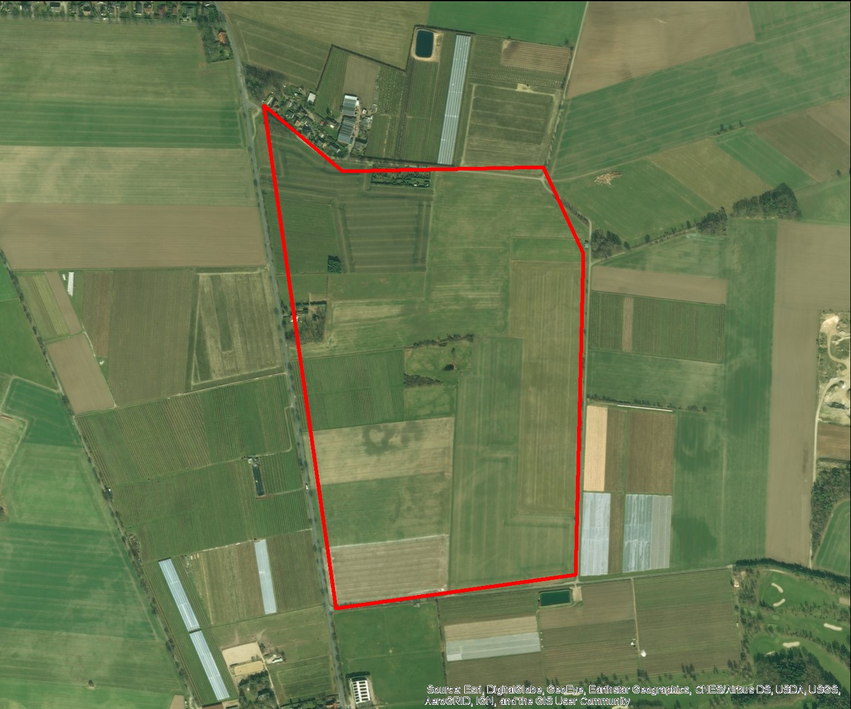

REGIOPROJEKTCHECK
Folgeabschätzung von Bauprojekten
Exportdatum |  |  | 2016-12-22 15:38
Thema |  |  | Grundsteuer

RAHMENDATEN
Fläche des Plangebiets |  | 50.772193735 | ha
Realisierungszeitraum |  |  | 2016 - 2050

Wohnnutzung (Wohneinheiten) |  | 620 | WE
Gewerbe (Arbeitsplätze) |  |  | ca. 28
Einzelhandel (Verkaufsfläche) |  | 9354 | m²

FLÄCHENBILANZ
 | Landwirtschaft | Brachfläche | Lärmschutzanlage | Gewerbe | Erschließung | Soziale Infrastruktur | Einzelhandel | Wohnen | Grünflaeche | Natur
 |  |  |  | 0.071 | 0.05 | 0.019 |  | 0.639 | 0.152 | 0.019

Methodik
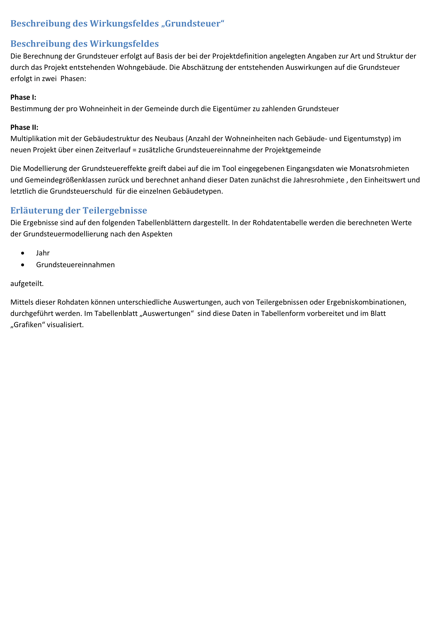

Grafiken
Grundsteuer in Euro
 | Grundsteuer
2016 | 15311879.178
2017 | 30623758.357
2018 | 45935637.535
2019 | 61247516.714
2020 | 76559395.892
2021 | 76559395.892
2022 | 76559395.892
2023 | 76559395.892
2024 | 76559395.892
2025 | 76559395.892
2026 | 76559395.892
2027 | 76559395.892
2028 | 76559395.892
2029 | 76559395.892
2030 | 76559395.892
2031 | 76559395.892
2032 | 76559395.892
2033 | 76559395.892
2034 | 76559395.892
2035 | 76559395.892
2036 | 76559395.892
2037 | 76559395.892
2038 | 76559395.892
2039 | 76559395.892
2040 | 76559395.892
2041 | 76559395.892
2042 | 76559395.892
2043 | 76559395.892
2044 | 76559395.892
2045 | 76559395.892
2046 | 76559395.892
2047 | 76559395.892
2048 | 76559395.892
2049 | 76559395.892
2050 | 76559395.892
 | 0

Haftungsausschluss
